关系图
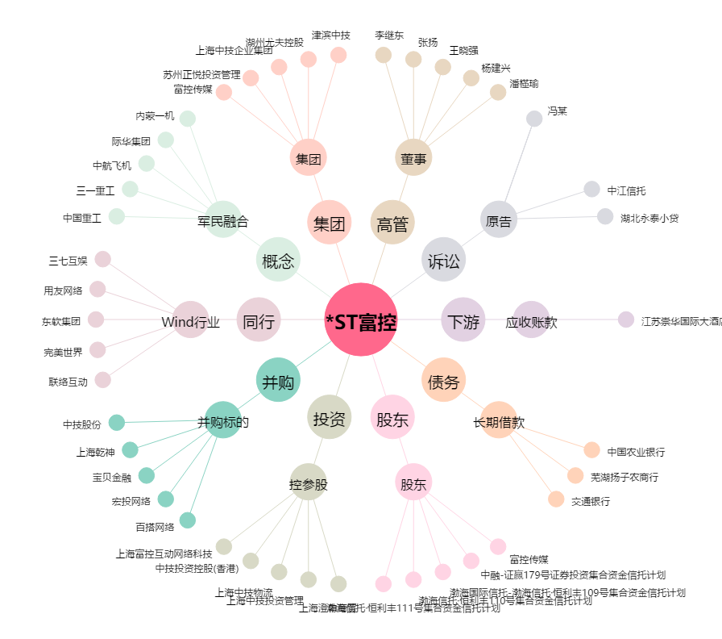
*ST富控[600634.SH] - 关系概览图

